상품제안서
리얼메모패드(주문제작형) | 상품코드: F05576

 |  |  |  |  |  |  | 02-412-0044 | www.easy1.co.kr
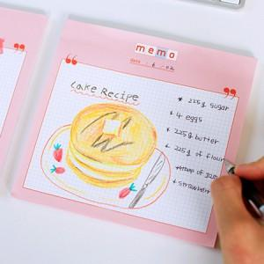

【상세/제작정보】 | 큼지막한 사이즈와 넉넉한 매수

【인쇄/포장옵션】 | 풀칼라 / OPP(비닐)

【공급단가】 | 수량 | 1,000~ | 2,000~ | 3,000~ | 5,000~ | 10,000~
*VAT별도 | 50매 | 940원 | 910원 | 870원 | 840원 | 810원
 | 100매 | 1,750원 | 1,690원 | 1,620원 | 1,560원 | 1,520원

【상품 URL】 | http://www.easy1.co.kr/src/goods_detail.php?gdno=5576

